상품제안서
베이직 12K 3단 자동 양우산(UPF50+) | 상품코드: S47743

 |  |  |  |  |  |  | 02-713-8555 | www.synergygift.co.kr
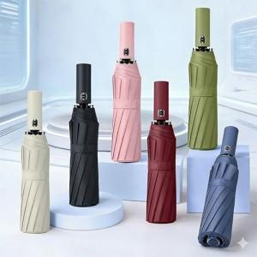

【상세/제작정보】

【인쇄/포장옵션】 | 실크, 원단1도 / 포장지포장

【공급단가】 | 수량 | 50~ | 100~ | 300~ | 1,000~ | 3,000~
*VAT별도 | 단가 | 8,320원 | 8,120원 | 7,740원 | 7,480원 | 7,100원

【상품 URL】 | https://www.synergygift.co.kr:443/src/goods_detail.php?gdno=47743

